Obr. 1 Vývojový diagram
Hrany ("šipka"): logická následnost
Podmínka
Rozhodovací uzel
Z
Uzel-trojúhelník: začátek procesu
K
Uzel-trojúhelník: konec procesu
ANO
NE
Uzel-obdélník: činnost popř. subproces
Subproces/Činnost
2. Vývojový diagram PROCESU (a vybraného SUBPROCESU)
 | VÝVOJOVÉ DIAGRAMY VYTVOŘENY VE WEBOVÉ APLIKACI DRAW.IO (https://app.diagrams.net/)

 | Obr. 1a: Vývojový diagram procesu "Obstarání dortíku" | Obr. 1b: Vývojový diagram subprocesu "Pokus pořídit dortík"
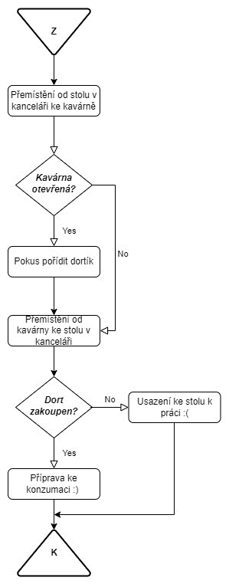
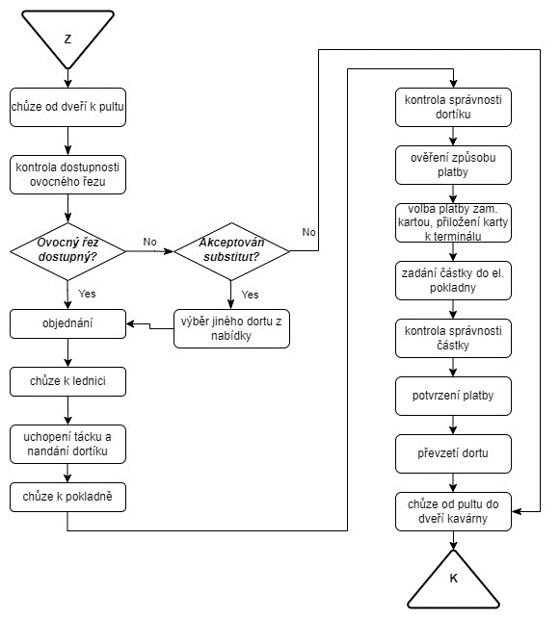

Ne

